画面
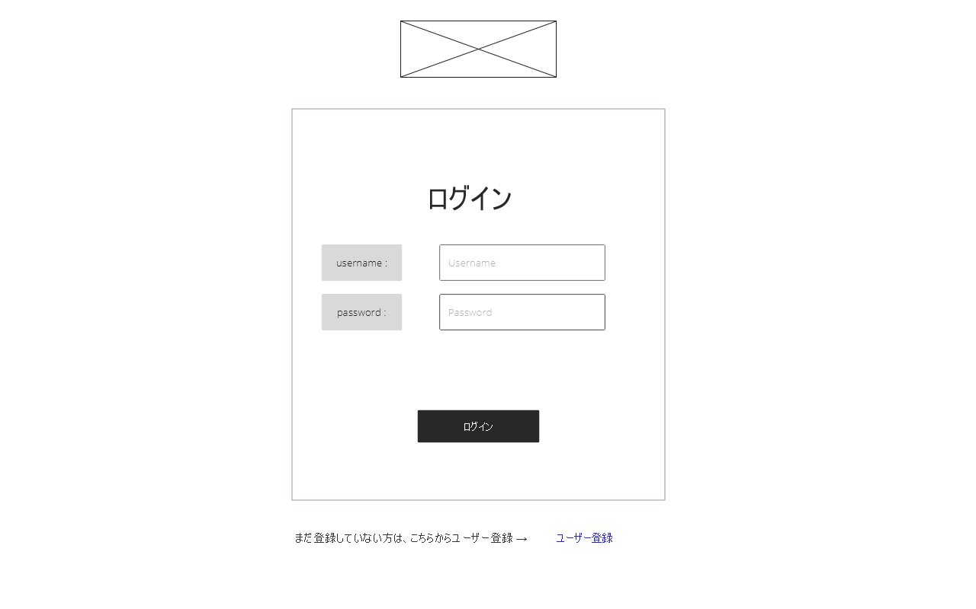
ロゴ
(1) ログイン入力フォーム
(2) ユーザー登録リンク

